Bug report
Priority:
P1 – High, P2 – Medium, P3 – Low

Summary | Кнопка Развернуть смещает окно влево
ID | 1
Description | 1. Открыть программу KelVPN 2. Нажать кнопку Развернуть Ожидаемый результат: окно разворачивается на весь экран Фактический результат: диалоговое окно смещается влево
Reproducibility | Дефект воспроизводим повторно
Priority | P3
Applications | __________________

Summary | Не регулируемый размер окна
ID | 2
Description | 1. Открыть программу KelVPN 2. Нажать кнопку Размер Ожидаемый результат: размер окна регулируется с помощью двухсторонней стрелки Фактический результат: размер окна не регулируется
Reproducibility | Дефект воспроизводим повторно
Priority | P3
Applications | __________________

Summary | Расположение программы в центре экрана после закрытия
ID | 3
Description | 1. Открыть программу KelVPN 2. Переместить окно в правый нижний угол экрана 3. Закрыть программу 4. Открыть программу Ожидаемый результат: окно программы располагается в правом нижнем углу Фактический результат: окно программы располагается в центре экрана
Reproducibility | Дефект воспроизводим повторно
Priority | P2
Applications | __________________

Summary | Не работает сочетание клавиш CTRL + X
ID | 4
Description | 1. Открыть программу KelVPN 2. Заполнить поле Ключ: TDAJ-VHK7-3C4H-U4GS 3. Применить сочетание клавиш CTRL + X Ожидаемый результат: введенный ключ вырезан из поля Фактический результат: введенный ключ отображается в поле
Reproducibility | Дефект воспроизводим повторно
Priority | P3
Applications | __________________

Summary | Не работает сочетание клавиш CTRL + C
ID | 5
Description | 1. Открыть программу KelVPN 2. Заполнить поле Ключ: TDAJ-VHK7-3C4H-U4GS 3. Применить сочетание клавиш CTRL + C Ожидаемый результат: введенный ключ скопирован в буфер обмена Фактический результат: введенный ключ не скопирован в буфер обмена
Reproducibility | Дефект воспроизводим повторно
Priority | P3
Applications | __________________

Summary | Не работает сочетание клавиш CTRL + V
ID | 6
Description | 1. Открыть программу KelVPN 2. Скопировать ключ: TDAJ-VHK7-3C4H-U4GS 3. Применить сочетание клавиш CTRL + V в поле Ключ Ожидаемый результат: введенный ключ вставляется в поле Фактический результат: введенный ключ не вставляется в поле
Reproducibility | Дефект воспроизводим повторно
Priority | P3
Applications | __________________

Summary | Отсуствует сообщение об ошибке при вводе пароля с недопустимым количеством символов
ID | 7
Description | 1. Открыть программу KelVPN 2. Ввести в поле Serial Key: NULL 3. Нажать кнопку CONNECT Ожидаемый результат: появляется сообщение об ошибке: Serial Key not found in database. Отсутствует подключение Фактический результат: отсутствует сообщение об ошибке.Отсуствует подключение
Reproducibility | Дефект воспроизводим повторно
Priority | P3
Applications | 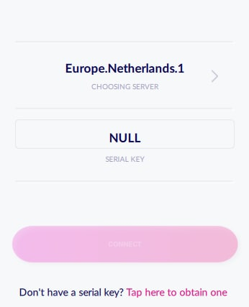

Summary | Подключение с невалидным ключом
ID | 8
Description | 1. Открыть программу KelVPN 2. Скопировать ключ в Serial Key history on device:TDAJ-VHK7-3C4H-U4GS 3. Вставить ключ в поле Serial Key 4. Отредактировать ключ:TDAJ 5. Нажать кнопку CONNECT Ожидаемый результат: появляется сообщение об ошибке: Serial Key not found in database. Отсуствует подключение Фактический результат: сервер подключен
Reproducibility | Дефект воспроизводим повторно
Priority | P3
Applications | ___________________________

Summary | Не работает функция Paste
ID | 9
Description | 1. Открыть программу KelVPN 2. Скопировать в буфер обмена: 1111-1111-1111-1111 3. Применить Paste в поле Serial Key Ожидаемый результат: в поле Serial Key отображается: 1111-1111-1111-1111 Фактический результат: скопированный пароль не вставлен в поле Serial Key
Reproducibility | Дефект воспроизводим повторно
Priority | P3
Applications | ___________________________

